Sheet1
STT | TestCase_11_phuong | n_11_phuong | a_11_phuong | x_11_phuong | KQ_MongDoi_11_phuong | KQ_ThucTe_11_phuong | Ảnh chụp màn hình | KQ_Test_11_phuong
1 | TestCase1_NhapRong_11_Phuong |  |  |  | Không được để trống dữ liệu | Không được để trống dữ liệu | 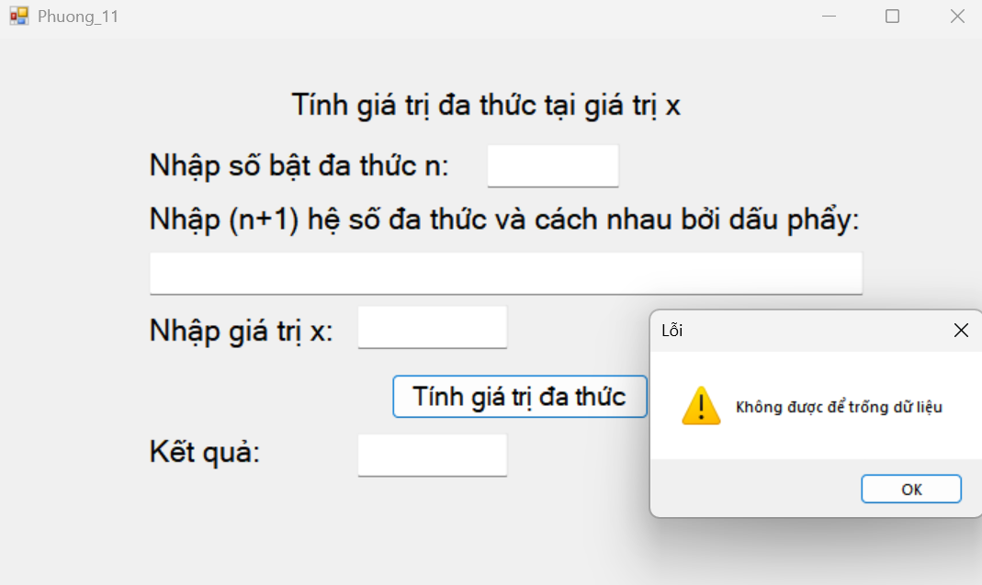 | pass
2 | TestCase2_BacDaThucKhongHopLe_11_Phuong | -4 | 1,2,3 | 1 | Bậc đa thức phải là số nguyên dương | Bậc đa thức phải là số nguyên dương | 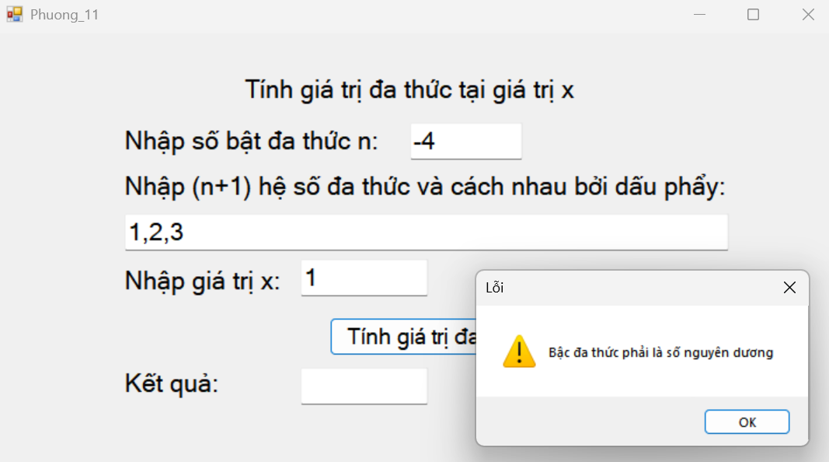 | pass
3 | TestCase3_DinhDangHeSoSai_11_Phuong | 2 | 1 2 ,3 | 1 | Hệ số phải được nhập cách nhau bằng dấu phẩy và là số nguyên | Hệ số phải được nhập cách nhau bằng dấu phẩy và là số nguyên | 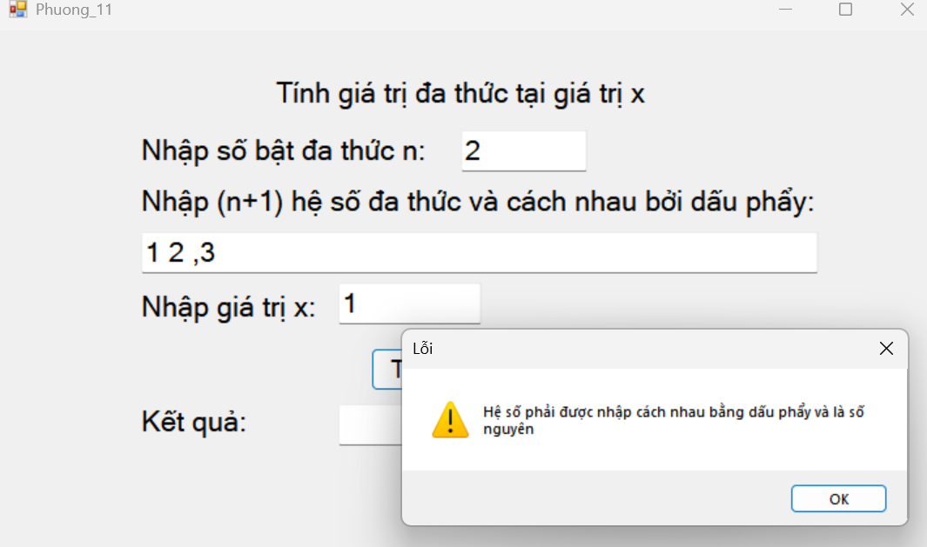 | pass
4 | TestCase4_HeSoRongHoacSaiDinhDang_11_Phuong | 2 | 1,,3 | 1 | Danh sách có hệ số rỗng hoặc định dạng sai | Danh sách có hệ số rỗng hoặc định dạng sai |  | pass
5 | TestCase5_SoLuongHeSoSai_11_Phuong | 2 | 1,2,3,4 | 1 | Số lượng hệ số không hợp lệ | Số lượng hệ số không hợp lệ | 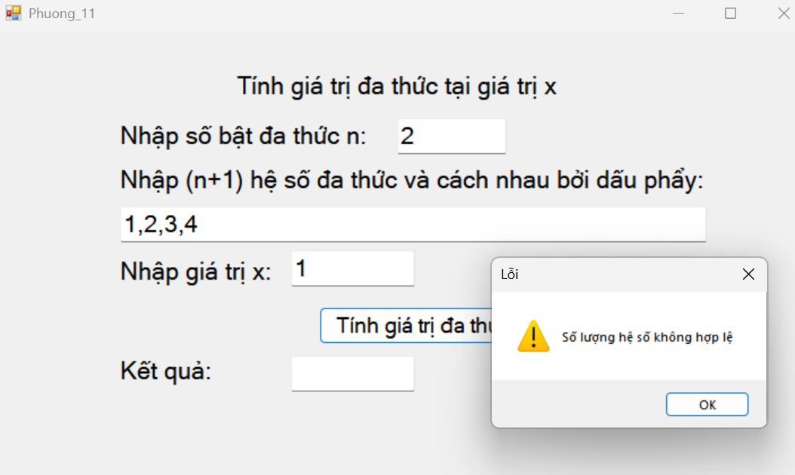 | pass
6 | TestCase6_XKhongHopLe_11_Phuong | 2 | 1,2,3 | 1.2 | Giá trị x phải là số nguyên | Giá trị x phải là số nguyên | 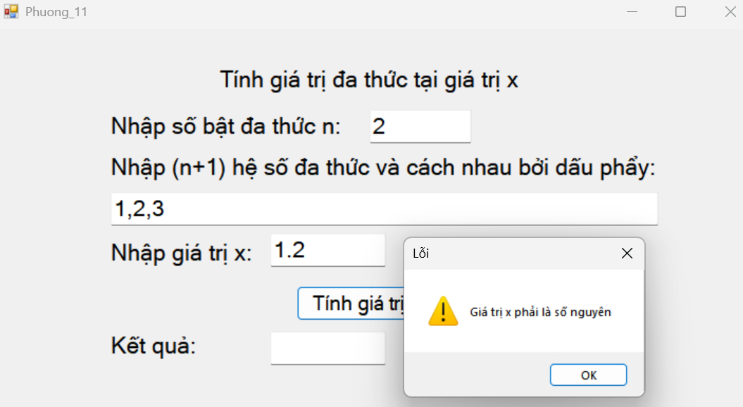 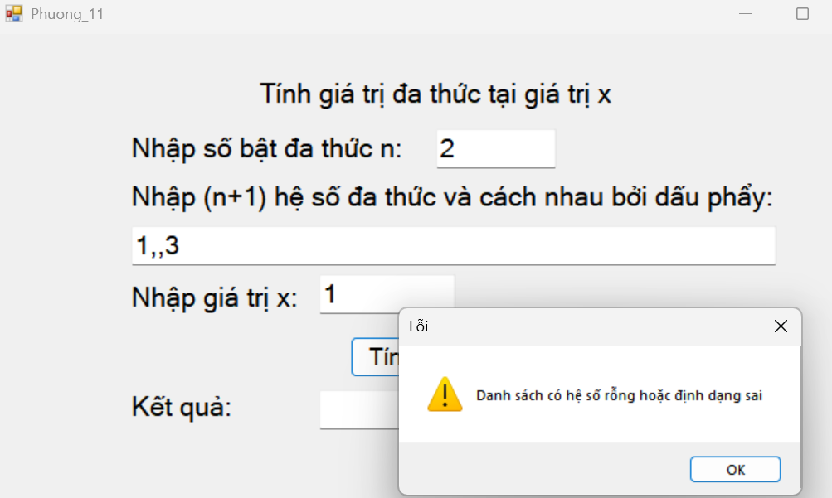 | pass
7 | TestCase7_TinhDaThucHopLe_11_Phuong | 2 | 1,2,3 | 2 | 17 | 17 | 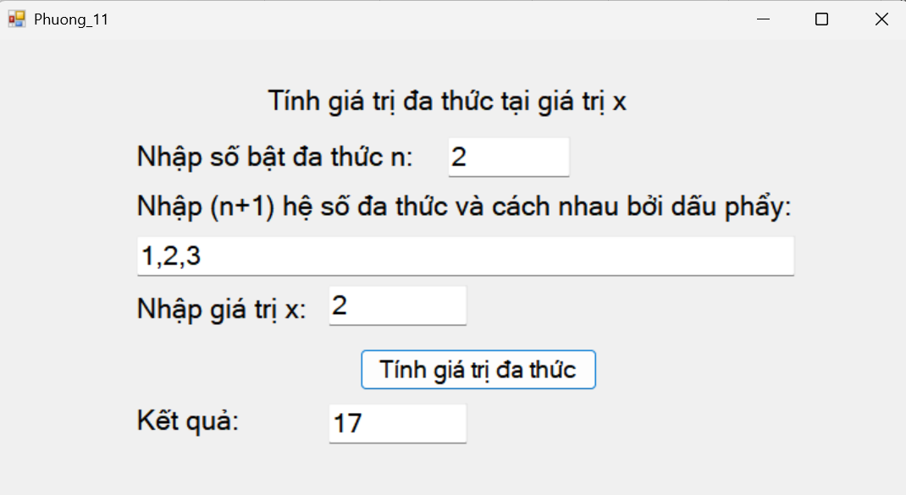 | pass

